상품제안서
N트래블 베이직플러스 목베개 | 상품코드: S41158

 |  |  |  |  |  |  | 02-713-8555 | www.synergygift.co.kr
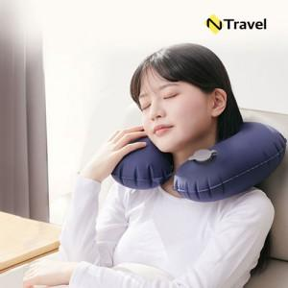

【상세/제작정보】

【인쇄/포장옵션】 | 실크, 풀칼라 / OPP(비닐)

【공급단가】 | 수량 | 50~ | 100~ | 500~ | 1,000~ | 3,000~
*VAT별도 | 블루 | 6,440원 | 6,180원 | 5,730원 | 5,640원 | 5,530원
 | 블랙 | 6,440원 | 6,180원 | 5,730원 | 5,640원 | 5,530원

【상품 URL】 | https://www.synergygift.co.kr:443/src/goods_detail.php?gdno=41158

